部署登録テスト
部署登録フォームテスト

テストの対象と範囲
対象 | 部署登録画面の入力フォーム
範囲 | エラーメッセージの表示、もしくは確認画面へ遷移

共通手順
メニュー画面→「部署管理」をクリック→部署一覧→新規登録

下記テストケースにおいて既に部署テーブルに登録されているデータ

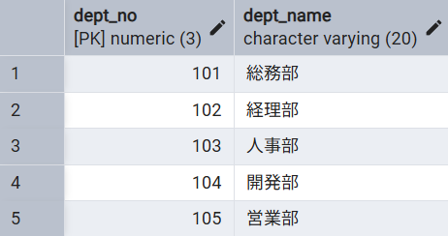

部署登録画面の入力フォーム
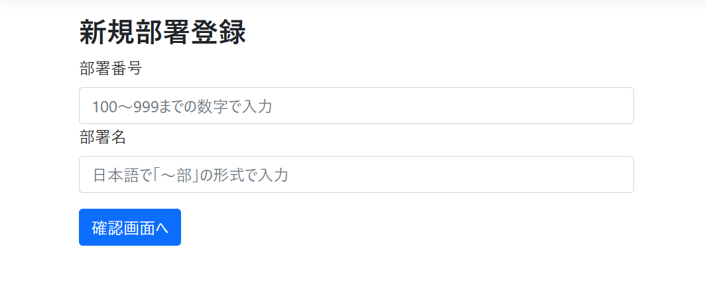

テストケース
No | 入力項目 |  | 手順 | 期待動作
 | 部署番号 | 部署名
1 | (未入力) | 法務部 | 各フォームにデータを入力して「確認画面へ」をクリック | 部署番号フォームの下:「部署番号は入力必須です」
2 | 99 | 法務部 | 〃 | 部署番号フォームの下:「部署番号は100～999までの数字で入力して下さい」
3 | 1000 | 法務部 | 〃 | 部署番号フォームの下:「部署番号は100～999までの数字で入力して下さい」
4 | abc | 法務部 | 〃 | 部署番号フォームの下:「The value 'abc' is not valid for 部署番号.」
5 | 110 | (未入力) | 〃 | 部署名フォームの下:「部署名は入力必須です」
6 | 110 | 営業課 | 〃 | 部署名フォームの下:「正しい形式(例:総務部)で入力して下さい」
7 | 110 | System部 | 〃 | 部署名フォームの下:「正しい形式(例:総務部)で入力して下さい」
8 | 101 | 法務部 | 〃 | 部署名フォーム下:「入力された部署番号または部署名は既に存在しています」
9 | 110 | 総務部 | 〃 | 部署名フォーム下:「入力された部署番号または部署名は既に存在しています」
10 | 999 | "あ"…(19文字) + "部" | 〃 | 確認画面へ遷移

結果画面のスクリーンショット
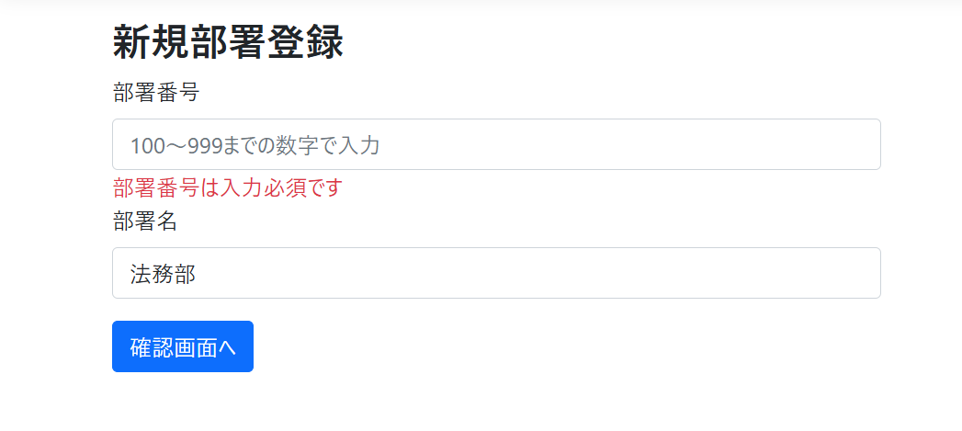
No.1

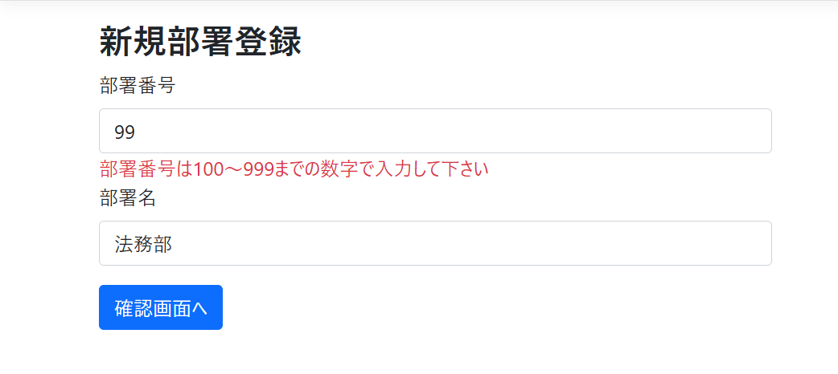
No.2

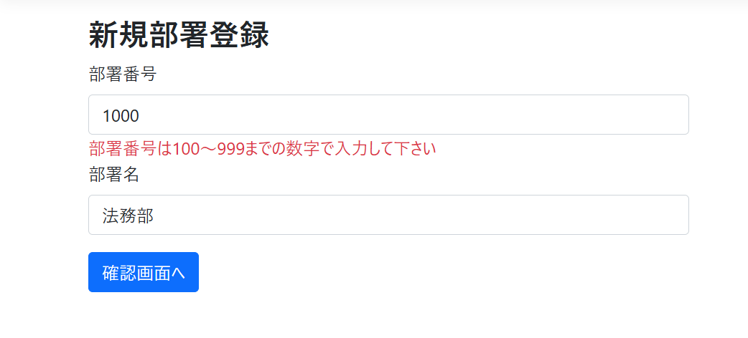
No.3

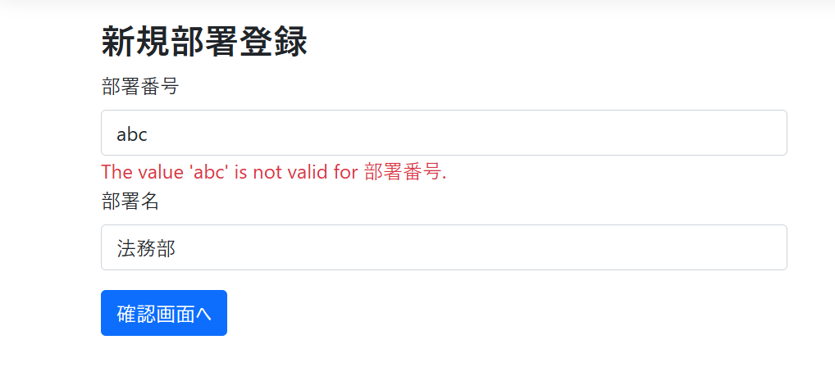
No.4

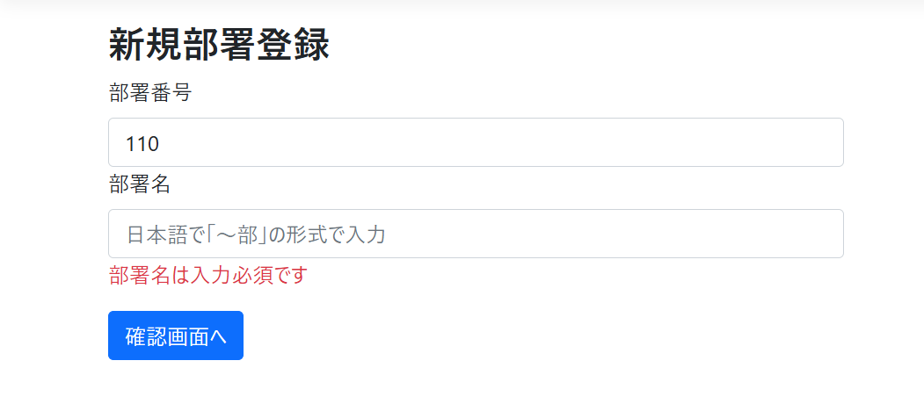
No.5

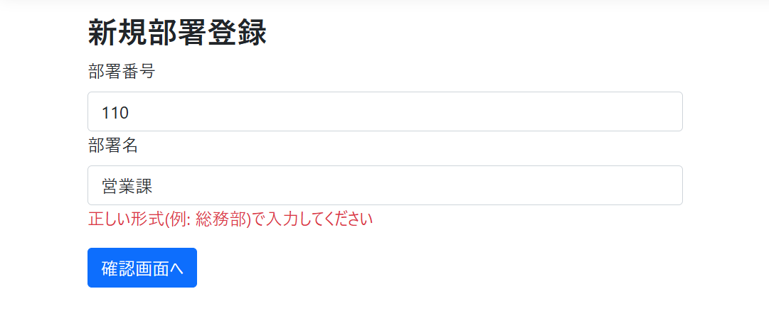
No.6

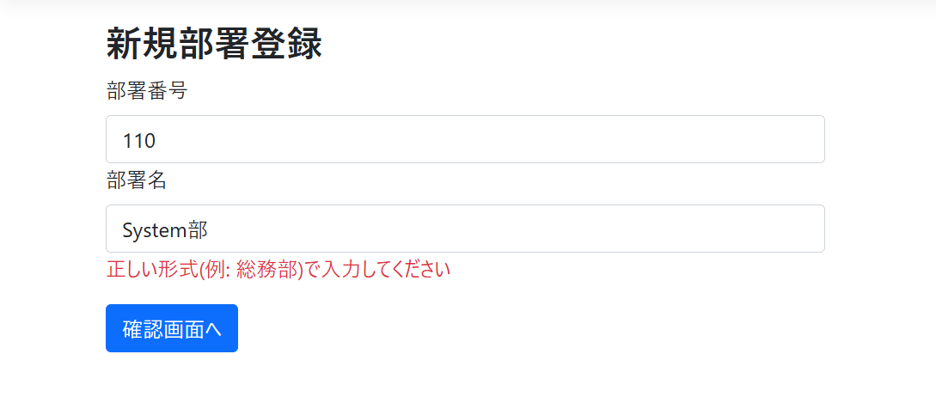
No.7

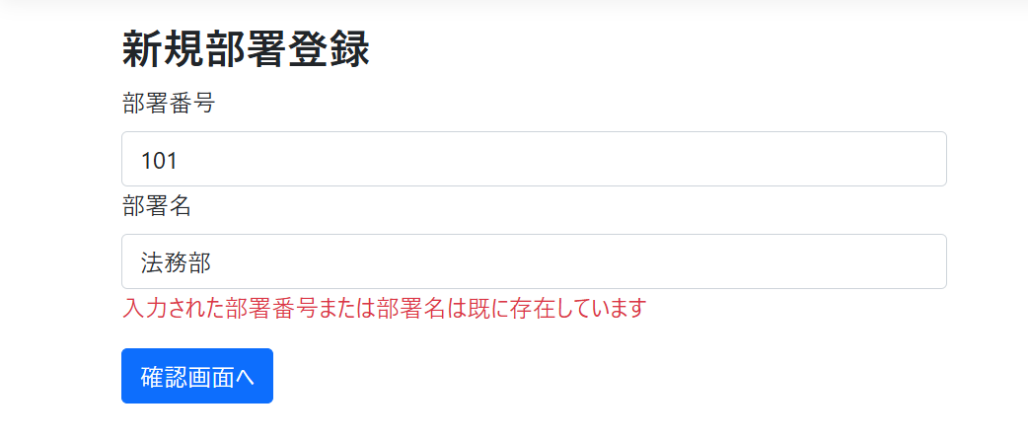
No.8

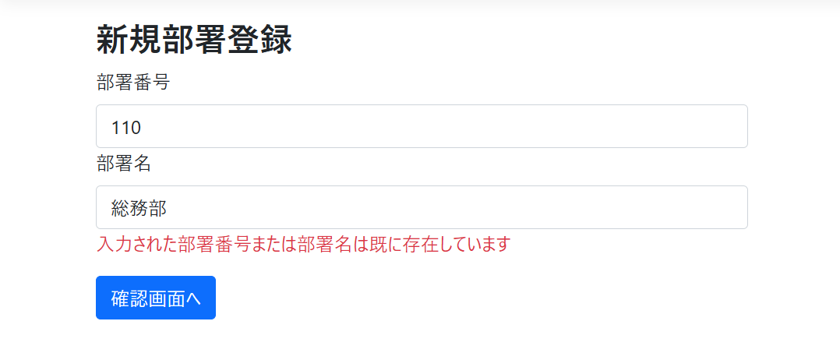
No.9

No.10

